상품제안서
국내산 길이조절형 패션스포츠마스크 | 상품코드: S23617

 |  |  |  |  |  |  | 02-713-8555 | www.synergygift.co.kr
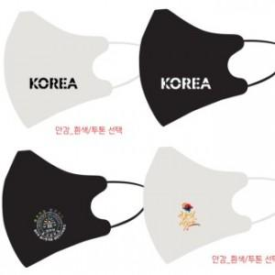

【상세/제작정보】

【인쇄/포장옵션】 | 풀칼라, 기타 / OPP(비닐)

【공급단가】 | 수량 | 300~ | 500~ | 1,000~ | 3,000~ | 5,000~
*VAT별도 | 새부리형 | 1,620원 | 1,560원 | 1,500원 | 1,440원 | 1,400원

【상품 URL】 | https://www.synergygift.co.kr:443/src/goods_detail.php?gdno=23617

